Sheet1
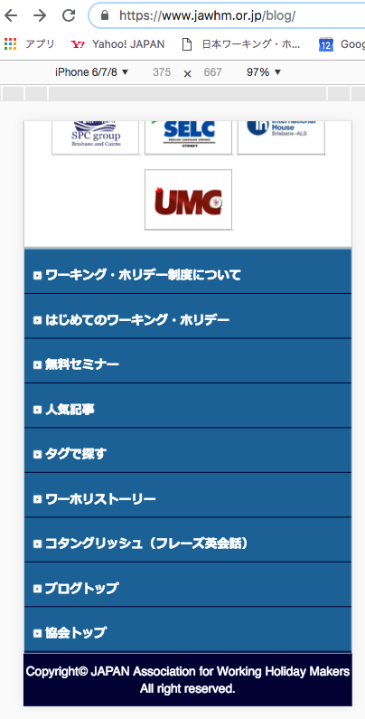
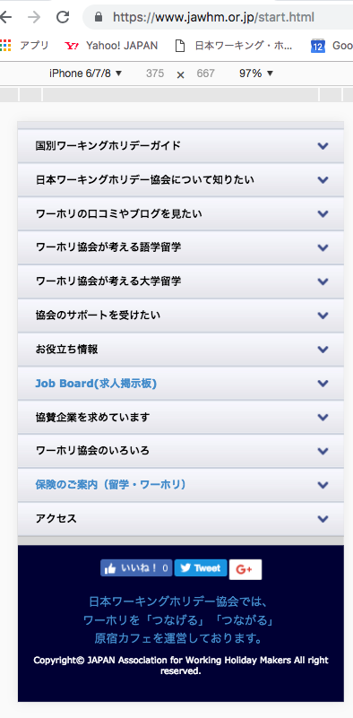

/blog 以外の全てのフッター
/blog の全てのフッター

日本ワーキングホリデー協会は、みなさまのワーキングホリデー（ワーホリ）と留学を全力で応援します
リンク先
https://www.jawhm.or.jp
日本ワーキングホリデー協会は、みなさまのワーキングホリデー（ワーホリ）と留学を全力で応援します
リンク先
https://www.jawhm.or.jp

